상품제안서
에브리모먼트 수저세트 | 상품코드: S46999

 |  |  |  |  |  |  | 02-713-8555 | www.synergygift.co.kr
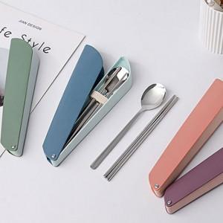 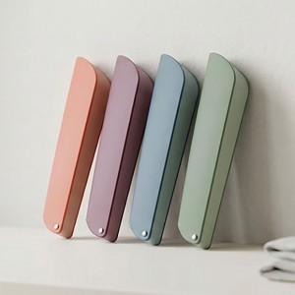 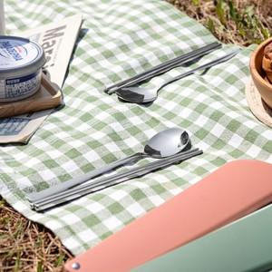

【상세/제작정보】 | <span style="font-size: 14pt;">인쇄 위치는 상세페이지를 참고해주시기 바랍니다</span>

【인쇄/포장옵션】 | 레이저, UVDTF컬러 / 포장지포장

【공급단가】 | 수량 | 50~ | 100~ | 500~ | 1,000~ | 3,000~
*VAT별도 | 단가 | 3,640원 | 3,550원 | 3,440원 | 3,270원 | 3,220원

【상품 URL】 | https://www.synergygift.co.kr:443/src/goods_detail.php?gdno=46999

